SI Solution
이런 내용의 이미지 요청 SI Solution 탭 메인 ( 참고용 )
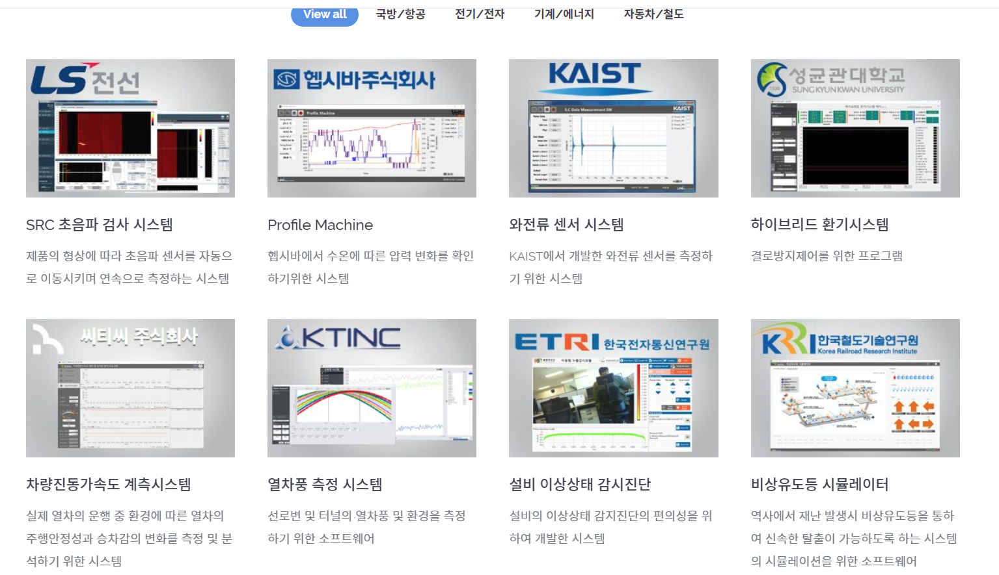

SI Solution Sub 참고용1 ( 한 개 프로젝트 클릭하여 들어갔을때 )
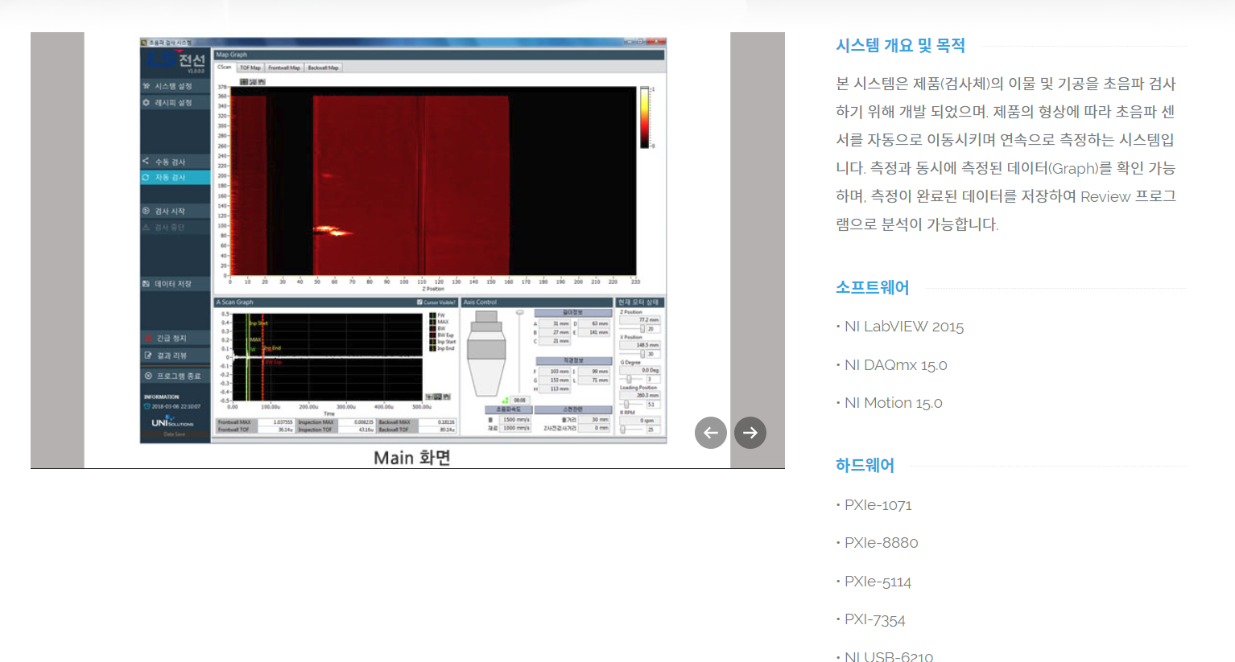

SI Solution Sub 메인 참고용2 ( 참고 URL )
http://smins.co.kr/products/portable-sound-camera/portable-sound-camera-mini/

Service
Quick !!
Quick response | 카카오톡 | Foens |  | 문자 | 010-9426-7456 | <= 아이콘 삽입 & simple design

 | 가장 빠르고 간단하게 제품의 가격을 문의하거나 방문 미팅 혹은 자료를 요청하실수 있습니다.

견 적 요 청 | 회사명 |  | 성 명 |  | 직 책
 | 전화번호 |  | E-mail
 | 요청내용

 |  | 파일 첨부 |  |  | 요청하기

기술자료 요청
 | 서적 신청 하기 ( 무료 ) |  | ==> 고객 지원 PPT

